CALCUL
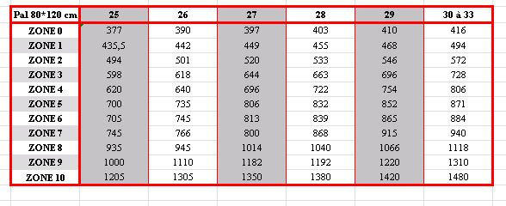
CALCUL COUT TRANSPORT
ZONE | NBRE PALETTE | COUT
ZONE 8 | 27 | 767.00

Pal 80*120 | 25 | 26 | 27 | 28 | 29 | 30 A 33 | MODE D'EMPLOI
ZONE 0 | 377.00 | 390.00 | 403.00 | 416.00 | 429.00 | 442.00 | 1 | Mettre la grille des prix à jour
ZONE 1 | 435.50 | 442.00 | 448.50 | 455.00 | 461.50 | 468.00 | 2 | préciser en A7 la zone désirée grâce à la liste déroulante
ZONE 2 | 494.00 | 494.00 | 494.00 | 494.00 | 494.00 | 494.00 | 3 | préciser en B7 le nbre de palette grâce à la lise déroulante
ZONE 3 | 552.50 | 546.00 | 539.50 | 533.00 | 526.50 | 520.00 | 4 | le coût s'affiche en C7
ZONE 4 | 611.00 | 598.00 | 585.00 | 572.00 | 559.00 | 546.00 | 5 | l'image d'origine, qui ne sert à rien, est jointe pour permettre la MAJ manuelle de la grille
ZONE 5 | 669.50 | 650.00 | 630.50 | 611.00 | 591.50 | 572.00
ZONE 6 | 728.00 | 702.00 | 676.00 | 650.00 | 624.00 | 598.00 | 6 | La mise en forme doit naturellement être adaptée selon les besoins de l'utilisateur
ZONE 7 | 786.50 | 754.00 | 721.50 | 689.00 | 656.50 | 624.00
ZONE 8 | 845.00 | 806.00 | 767.00 | 728.00 | 689.00 | 650.00
ZONE 9 | 903.50 | 858.00 | 812.50 | 767.00 | 721.50 | 676.00
ZONE 10 | 962.00 | 910.00 | 858.00 | 806.00 | 754.00 | 702.00

